MAPA TRAJETO COMPLETO
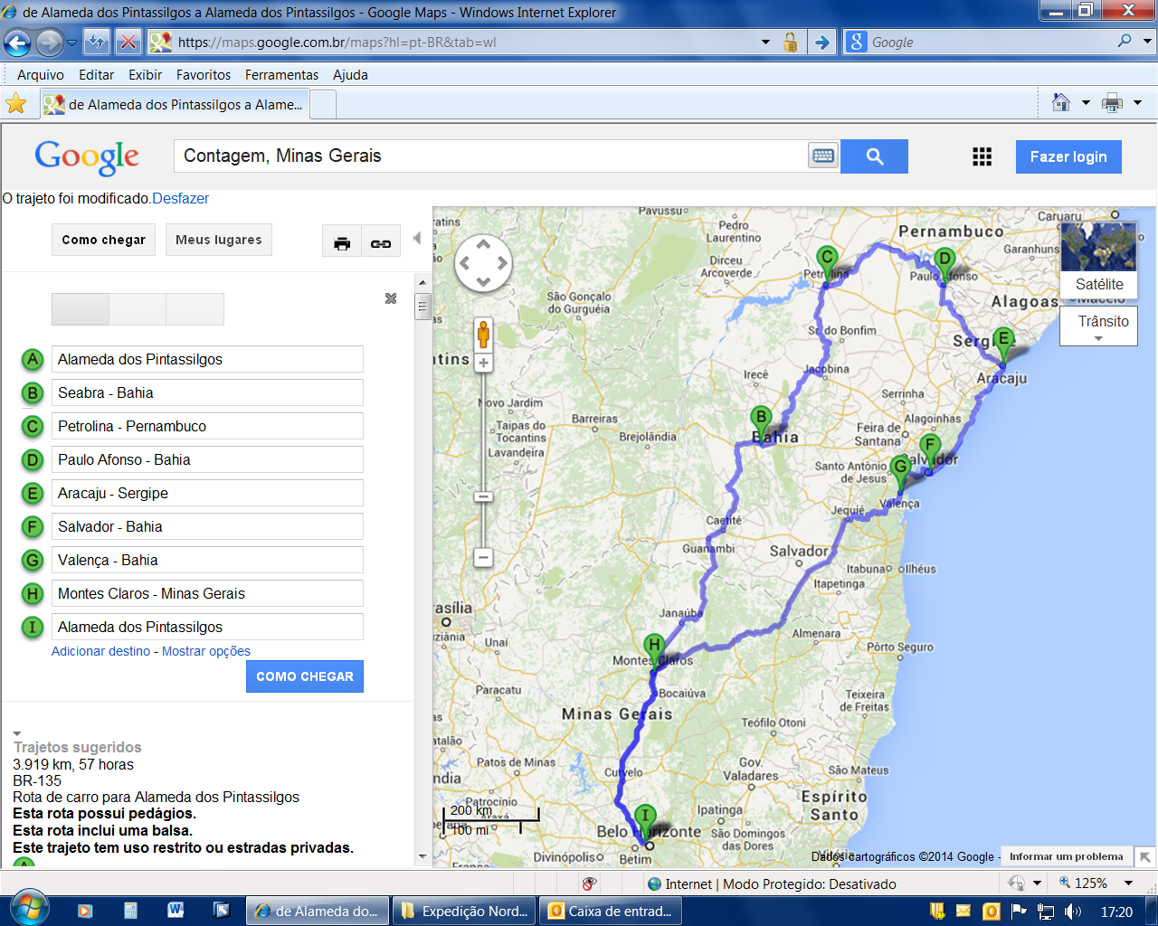

TRAJETO GPS
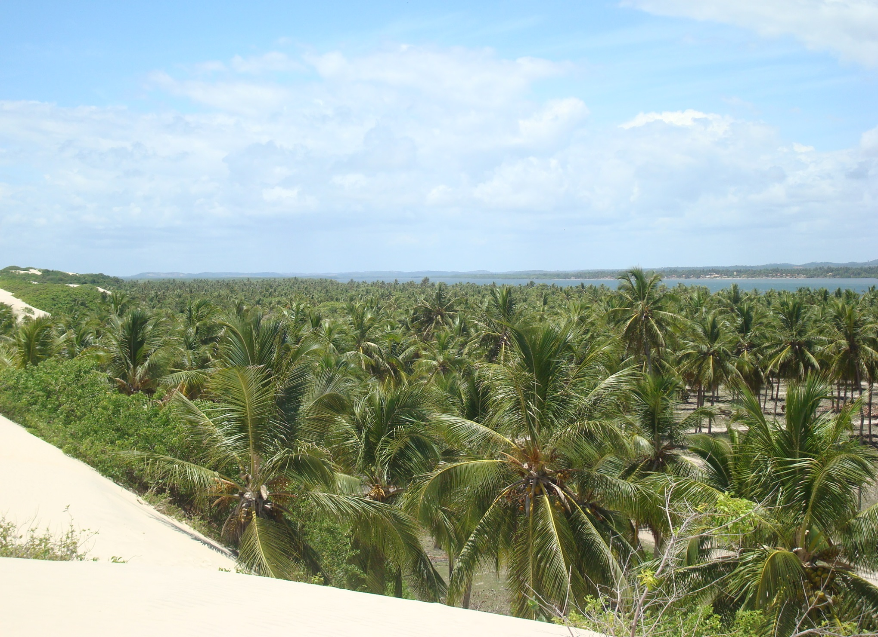
- Segue abaixo arquivo com a rota da Expedição Nordeste que pode ser baixado e utilizado em GPS Garmin, smartphones e computadores com Navegador 7Ways ou Navitel e outros navegadores que utilizem softwares compatíveis com estas plataformas, basta clicar duas vezes para poder abrir.
Para utilização deste arquivo é necessário ter instaldao em sua máquina o programa "MAPSOURCE" ou "BASECAMP" da Garmin.

